пр1
Решение ЗЛП
Вариант | 5
Типовое задание 1

$maxf\left(x_{1},x_{2}\right)$ = 30$x_{1}+ {40x}_{2}$
$x_{1}$ + ${2x}_{2}$ <= 4000
$x_{1}$ <= 2250
$x_{2}$ <= 1750
$x_{1}$ >= 600
2$x_{1}$ + 5$x_{2}$ <= 10000
5$x_{1}$ + 2$x_{2}$ <= 10000
$x_{1}$ + $x_{1}$ >= 1500
$x_{1}$ , $x_{2}$ >= 0
 |  |  |  |  |  | Переменные
 |  |  |  |  |  | 1500 | 1250
 |  |  |  |  |  | Кожффициенты ЦФ
 |  |  |  |  |  | 30 | 40 | 95000
 |  |  |  |  |  | Ограничения
 |  |  |  |  |  | 1 | 2 | 4000 | 4000
 |  |  |  |  |  | 1 | 0 | 1500 | 2250
 |  |  |  |  |  | 0 | 1 | 1250 | 1750
 |  |  |  |  |  | -1 | 0 | -1500 | -600
 |  |  |  |  |  | 2 | 5 | 9250 | 10000
 |  |  |  |  |  | 5 | 2 | 10000 | 10000
 |  |  |  |  |  | -1 | -1 | -2750 | -1500
 |  |  |  |  |  | Вывод: оптимум равен 95000, при оптимальном решении x1 = 1500, x2 = 1250.

$maxf\left(x_{1},x_{2}\right)$ = $x_{1}+ {3x}_{2}$
${−x}_{1}$ + $x_{2}$ <= 3
$x_{1}$ + $x_{2}$ <= 7
${3x}_{1}$ + $x_{2}$ <= 15
$x_{1}$ , $x_{2}$ >= 0
Типовое задание 2
 |  |  |  |  |  | Переменные
 |  |  |  |  |  | 2 | 5
 |  |  |  |  |  | Кожффициенты ЦФ
 |  |  |  |  |  | 1 | 3 | 17
 |  |  |  |  |  | Ограничения
 |  |  |  |  |  | -1 | 1 | 3 | 3
 |  |  |  |  |  | 1 | 1 | 7 | 7
 |  |  |  |  |  | 3 | 1 | 11 | 15

 |  |  |  |  |  | Вывод: оптимум равен 17, при оптимальном решении x1 = 2, x2 = 5.

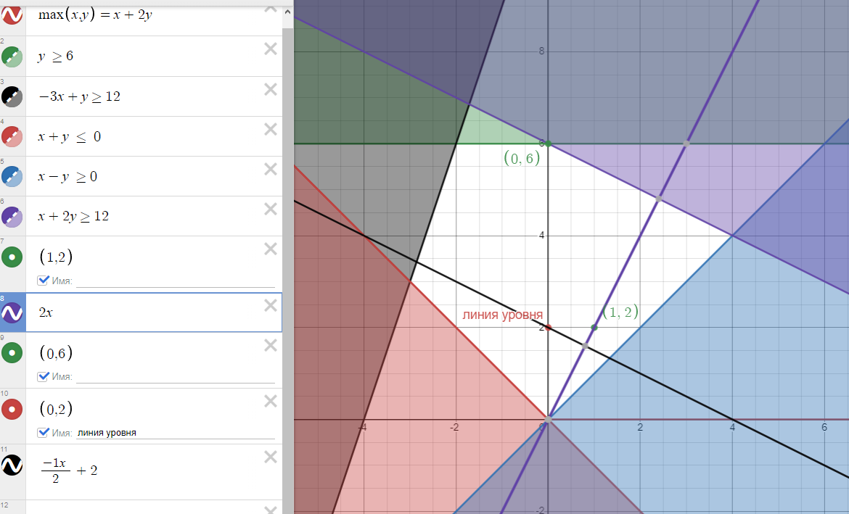
Задание 3

$maxf\left(x_{1},x_{2}\right)$ = $x_{1}+ {2x}_{2}$
$${ x}_{2}≤6$$
$$−3x+x_{2}≤12$$
$$x_{1}+x_{2}≥0$$
$$x_{1}−x_{2}≤0$$
$$x_{1}+2x_{2}≤12$$

 | f(1, 2)=4
 | x1=0
 | 0+2x2=4
 | x2=2

Задание 4

 | Переменные
 | 4 | 4
 | Кожффициенты ЦФ
 | 1 | 2 | 12
 | Ограничения
 | 0 | 1 | 4 | ≤ | 6
 | -3 | 1 | -8 | ≤ | 12
 | -1 | -1 | -8 | ≤ | 0
 | 1 | -1 | 0 | ≤ | 0
 | 1 | 2 | 12 | ≤ | 12

 | Вывод: оптимум равен 12, при оптимальном решении x1 = 0, x2 = 6.

